Sheet2
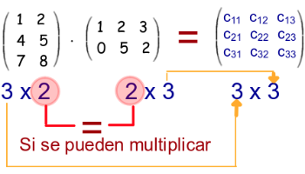
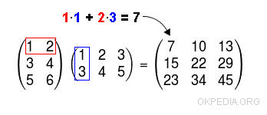

Sheet1
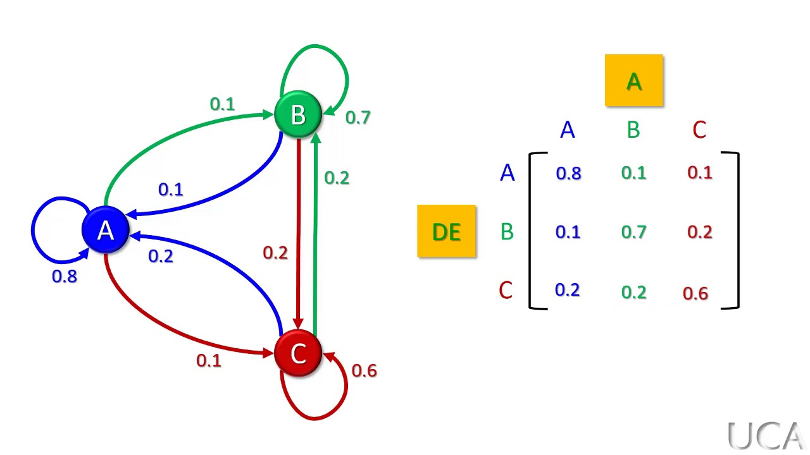

 |  |  |  |  | A = | Salir con amigos
 |  |  |  |  | B = | Jugar
 |  |  |  |  | C = | Dormir

 |  |  |  |  | Estado inicial = P0

 |  |  |  |  | [ | 0.3 | 0.6 | 0.1 | ]

 |  |  |  |  | P1 | ?
 |  |  |  |  | P2 | ?

A |  |  |  | B
3x3 | 0.8 | 0.1 | 0.1 | 1x3 | 0.3 | 0.6 | 0.1
 | 0.1 | 0.7 | 0.2
 | 0.2 | 0.2 | 0.6

A*B | NO SE PUEDE
B*A | SE PUEDE
 | RESULTARÍA UNA MATRIZ DE 1X3

PASO 1
B |  |  |  | A
1x3 | 0.3 | 0.6 | 0.1 | 3x3 | 0.8 | 0.1 | 0.1 |  | P1 | 0.32 | 0.47 | 0.21
 |  |  |  |  | 0.1 | 0.7 | 0.2
 |  |  |  |  | 0.2 | 0.2 | 0.6
PASO 2
B |  |  |  | A
1x3 | 0.3 | 0.6 | 0.1 | 3x3 | 0.8 | 0.1 | 0.1
 |  |  |  |  | 0.1 | 0.7 | 0.2
 |  |  |  |  | 0.2 | 0.2 | 0.6
PASO 3
B |  |  |  | A
1x3 | 0.3 | 0.6 | 0.1 | 3x3 | 0.8 | 0.1 | 0.1
 |  |  |  |  | 0.1 | 0.7 | 0.2
 |  |  |  |  | 0.2 | 0.2 | 0.6

